Bénin
 | Bénin - COURBE DE TAUX 26/03/2021

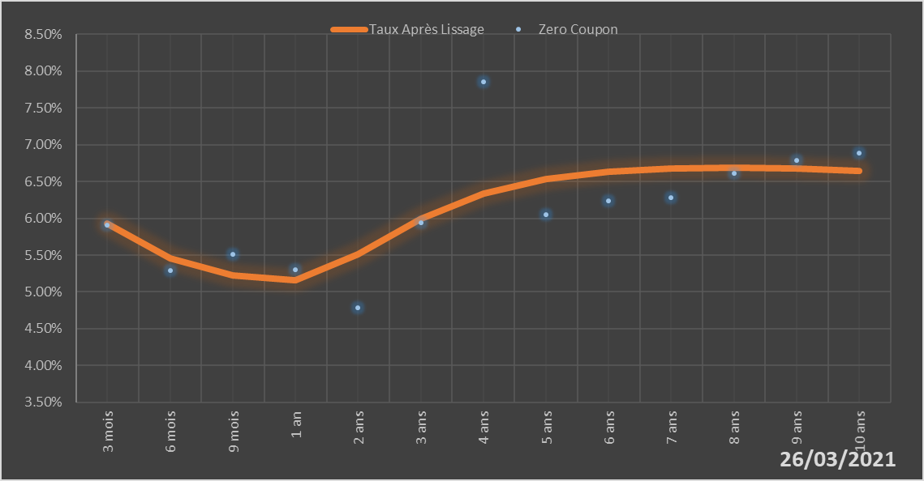
 |  | Maturité | Zero Coupon | Taux Après Lissage
 |  | 3 mois | 5.9044% | 5.9311%
 |  | 6 mois | 5.2947% | 5.4544%
 |  | 9 mois | 5.5153% | 5.2268%
 |  | 1 an | 5.3058% | 5.1568%
 |  | 2 ans | 4.7850% | 5.5083%
 |  | 3 ans | 5.9393% | 5.9938%
 |  | 4 ans | 7.8594% | 6.3322%
 |  | 5 ans | 6.0527% | 6.5326%
 |  | 6 ans | 6.2327% | 6.6381%
 |  | 7 ans | 6.2785% | 6.6827%
 |  | 8 ans | 6.6139% | 6.6895%
 |  | 9 ans | 6.7925% | 6.6733%
 |  | 10 ans | 6.8893% | 6.6435%

2021-03-26
oui

Bénin

